巧克力味可可固体饮料等原材料需求物料信息表
采购需求
序号 | 物料编码 | 物料名称 | 现用规格型号 | 计量单位 | 年度用量 参考 | 用途 | 图片参考 | 原料描述
1 | 新增 | 三格铝箔带盖餐盒 （机组） | 盒体：210*177*39.48毫米，厚度0.075毫米，不低于15克 盒盖： 215*182毫米，封盖延展12毫米，厚度0.065毫米，不低于8.2克 | 套 | 1314000 | 国航机组餐热食铝箔盒 替代现有小铝中铝分装形式 | 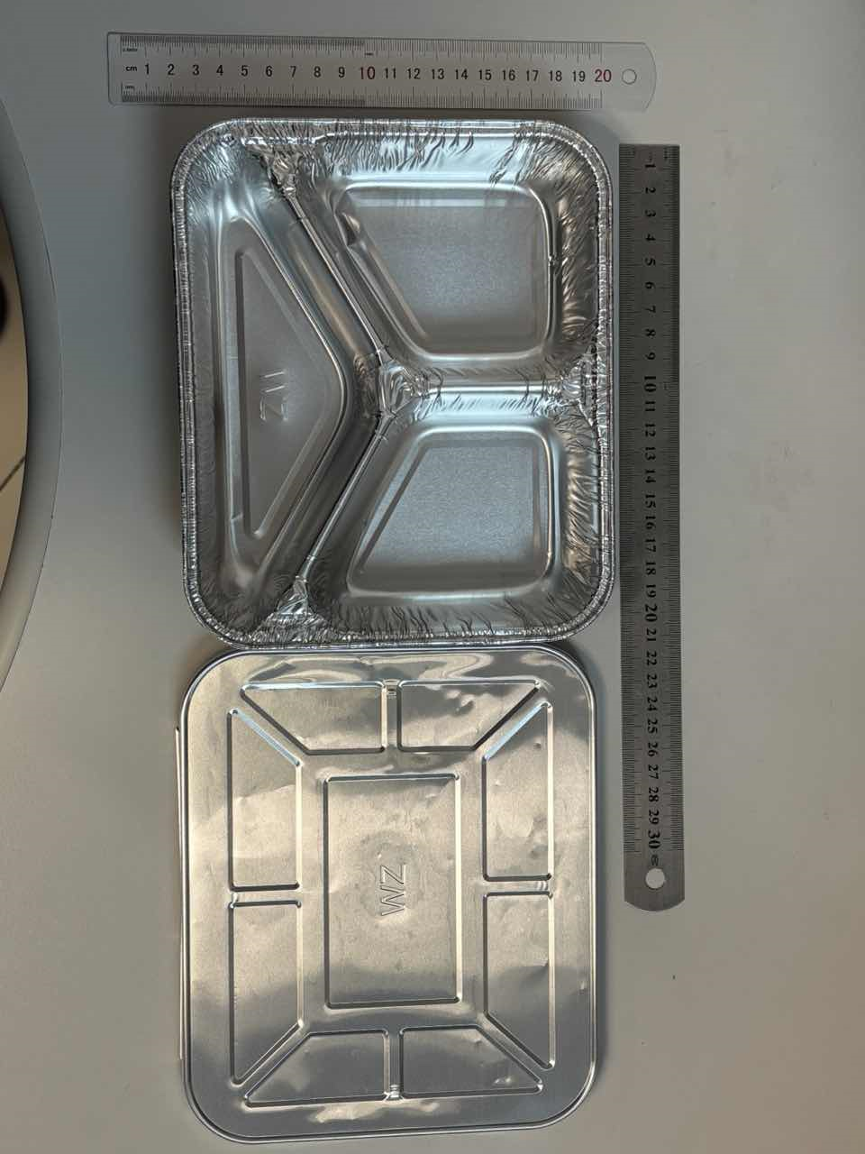 | 食品级可烤材质。可直接用于餐食加热，可与食品直接接触（应注明“食品接触用”字样），无需清洗直接使用。形状端正完整，盒壁略有倾斜。盒体盒盖边缘平整光滑，不易划手。盒盖形状、尺寸与盒体贴合完成，包裹封盖严实，操作省力便捷。具有一定韧性，质感不脆，有银白色金属光泽，开包装后，叠放产品间易于分离。铝箔合金状态：8011-0，铝箔盒检测结果满足《食品安全国家标准食品接触用金属材料及制品》（GB4806.9-2023）。 无变形，无明显褶皱，无压痕，边缘无毛刺，无锈斑，无黑斑，无异色，无异物，无异味，无油污残留。经高温烘烤后不变色不变形。包装严密洁净，易于开启，不易产生异物。

